Лист1
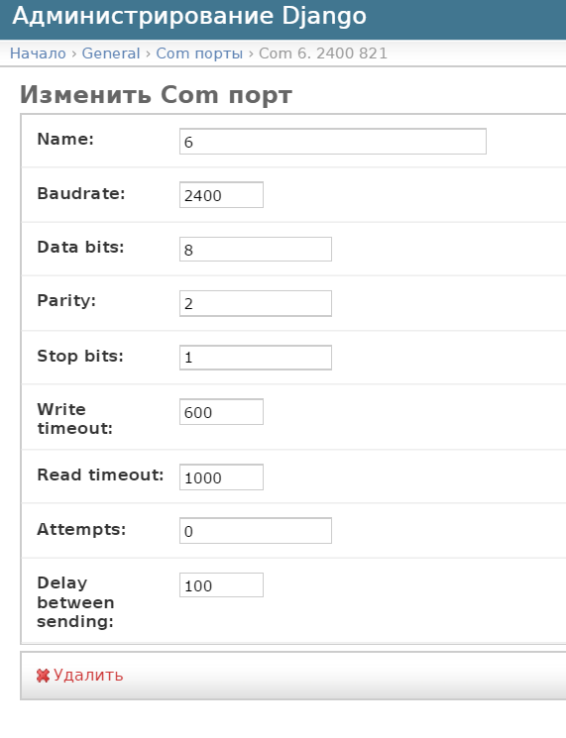
ЭЛЬФ 108 параметры драйвера |  |  |  |  |  | Настройки подключения
Версия от: | 2015-01-19 |  |  | Сегодня: | 2017-07-21

Чтение значений ТЕКУЩИХ:
Наименование | Обозначение | Размерность | Адрес | Канал | Тип
Энергия | Q | Гкал | 1 | - | Текущий
Объем | V | м3 | 2 | - | Текущий
Время работы прибора | ElfTon | Ч | 3 | - | Текущий
Ошибка |  |  | 4 | - | Текущий
Температура | Ti | C | 5 | 0-температура подачи | Текущий
 | To | C |  | 1-температура выхода | Текущий
Импульсные входы |  | m3 | 6 | 1/2/3/4 (2, 3 скорее всего) | Текущий
Время работы с ошибкой | ElfErr | - | 7 | - | Текущий

Чтение значений АРХИВНЫХ: | *на данный момент, архивные читаются как текущие и доступны по тем же данным
Наименование | Обозначение | Размерность | Адрес | Канал | Тип
см.Тек | см.Тек | см.Тек | см.Тек | см.Тек | Архивный

 |  |  |  |  |  | ВАЖНО:
 |  |  |  |  |  | 1. | при работе по tcp/ip в MOXA serial settings, опция flow control должна быть none

